상품제안서
에어데이즈 KF-AD 새부리형 조정석 마스크 중형 | 상품코드: F19091

 |  |  |  |  |  |  | 02-412-0044 | www.easy1.co.kr
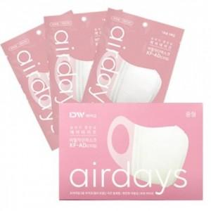

【상세/제작정보】

【인쇄/포장옵션】 | 스티커 / 포장불가능

【공급단가】 | 수량 | 2,000~ | 3,000~ | 5,000~ | 10,000~ | 20,000~
*VAT별도 | 단가 | 360원 | 350원 | 330원 | 320원 | 310원

【상품 URL】 | https://dev.easy1.co.kr:443/src/goods_detail.php?gdno=19091

